Pic
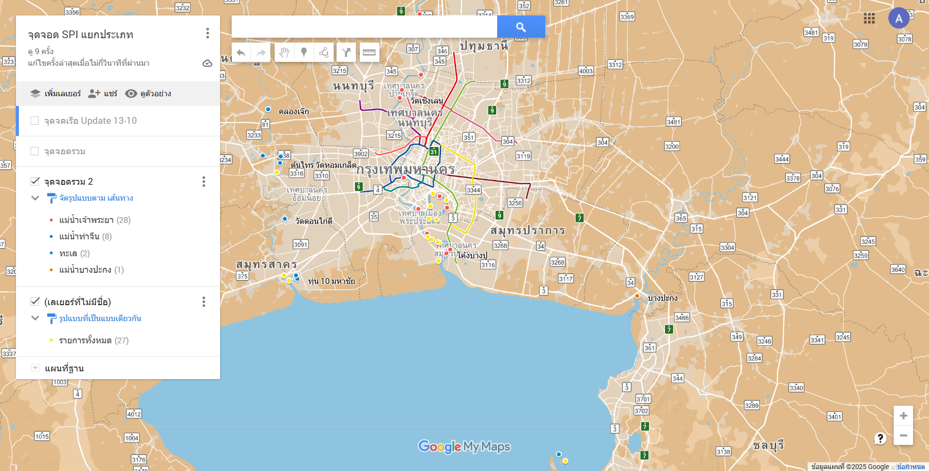

C6

C5
C4

C3

W2
C2

W1

C1

P2

P1

